Hoja1
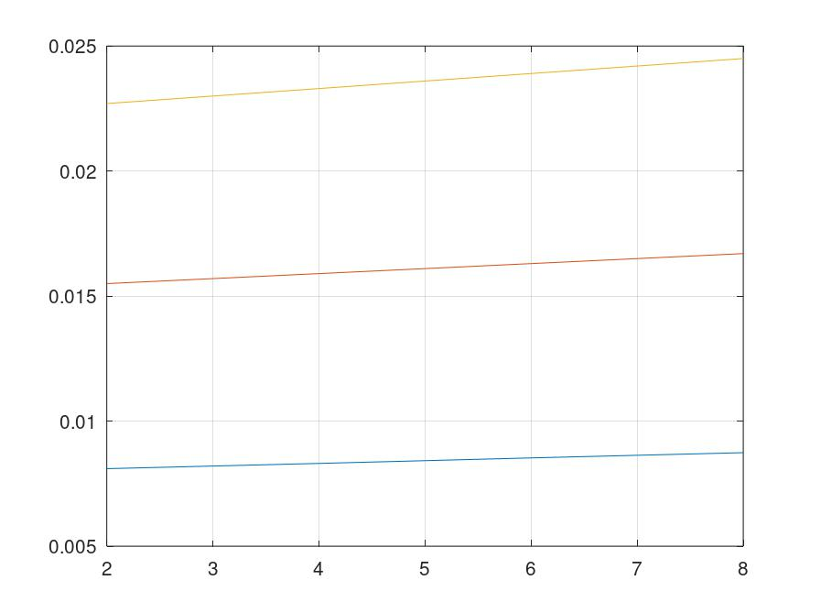
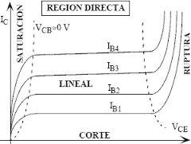
Tabla 1: Valores de resistencia utilizados

 | Componente | Valor requerido | valor medido
 | R1 | 3.30E+04
 | R2 | 100

Tabla 2: Resultados Simulados |  |  |  |  |  |  |  | Tabla 2: Resultados Experimentales
 | Vce | corriente base 50uA |  | corriente base 100uA |  | corriente base 150uA |  |  | Vce | corriente base 50uA |  | corriente base 100uA |  | corriente base 150uA
 |  | vr2 | ic | vr2 | ic | vr2 | ic |  |  | vr2 | ic | vr2 | ic | vr2 | ic
 | 2 | 8.10E-01 | 8.10E-03 | 1.55 | 0.0155 | 2.27 | 0.0227 |  | 2 |  | #DIV/0! |  | #DIV/0! |  | #DIV/0!
 | 4 | 8.31E-01 | 8.31E-03 | 1.59 | 0.0159 | 2.33 | 0.0233 |  | 4 |  | #DIV/0! |  | #DIV/0! |  | #DIV/0!
 | 6 | 8.53E-01 | 8.53E-03 | 1.63 | 0.0163 | 2.39 | 0.0239 |  | 6 |  | #DIV/0! |  | #DIV/0! |  | #DIV/0!
 | 8 | 8.74E-01 | 8.74E-03 | 1.67 | 0.0167 | 2.45 | 0.0245 |  | 8 |  | #DIV/0! |  | #DIV/0! |  | #DIV/0!

 | Datos para graficos |  |  |  |  |  |  |  | Datos para graficos

 | Vce | ic1 | ic2 | ic3 |  |  |  |  | Vce | ic1 | ic2 | ic3
 | 2 | 8.10E-03 | 0.0155 | 0.0227 |  |  |  |  | 2 | #DIV/0! | #DIV/0! | #DIV/0!
 | 4 | 8.31E-03 | 0.0159 | 0.0233 |  |  |  |  | 4 | #DIV/0! | #DIV/0! | #DIV/0!
 | 6 | 8.53E-03 | 0.0163 | 0.0239 |  |  |  |  | 6 | #DIV/0! | #DIV/0! | #DIV/0!
 | 8 | 8.74E-03 | 0.0167 | 0.0245 |  |  |  |  | 8 | #DIV/0! | #DIV/0! | #DIV/0!

